유선랜카드
견 적 서

바디텍메드 |  | 귀하
전화 :
팩스 :
담당 :

아래와 같이 견적합니다.

견 적 합 계 : | ₩24,200
견 적 일 자 : | 2017-11-16
결 재 조 건 :

품 명 | 규 격 | 수 량 | 단 가 | 금 액 | 세 액 | 합 계 액
 |  |  |  | - | - | -
유선랜카드 | 이지넷 NEXT-2200GU3 | 2 | 11,000 | 22,000 | 2,200 | 24,200
 |  |  |  | - | - | -

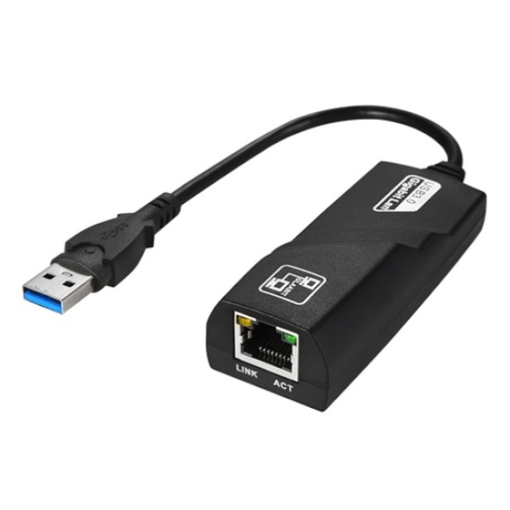

* 결제계좌 : 신한 110-138-600484 씨-넷 |  |  | 합 계 | 22,000 | 2,200 | 24,200
* 견적담당 : | 유 지 현 (033-264-3200)
* REMARK

